Gráfico
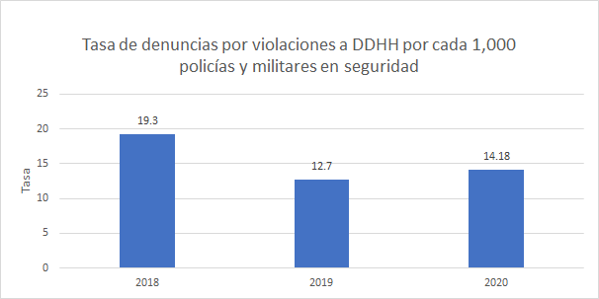

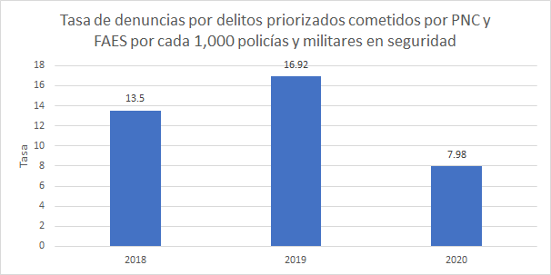

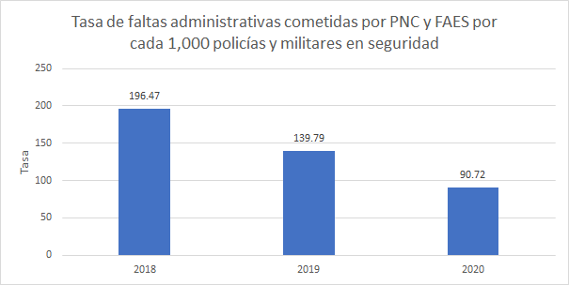

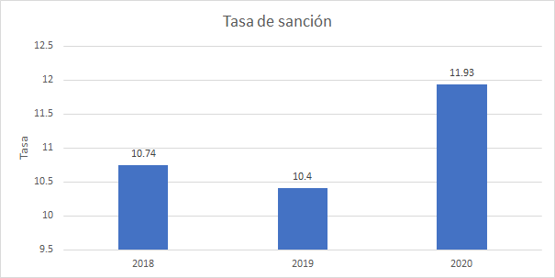

I.4.1.3
Datos de faltas disciplinarias cometidas po FAES se encuentran por mes aquí:
https://drive.google.com/drive/folders/1qUzZmmfcZfE2r9koWta8pCQjbEQP46S1?usp=sharing
NÚMERO DE FALTAS DISCIPLINARIAS INVESTIGADAS CONTRA POLICIAS, EN EL PERÍODO DEL AÑO 2018 AL 2020 |  |  |  |  | 2018 | 2019 | 2020
 |  |  |  | PNC | 5013 | 2386 | 1015
Tipo de falta | 2018 | 2019 | 2020 | Militares | 1492 | 1587 | 1748
NO ENCONTRARSE EN SU PUESTO PARA ACTOS DEL SERVICIO, SI LA AUSENCIA NO CONSTITUYE DELITO; | 41 |  |  | Total | 6505 | 3973 | 2763
CUALQUIER ACTO DE DESOBEDIENCIA AL SUPERIOR QUE NO SEA DE LOS QUE ESTE CÓDIGO CASTIGA COMO DELITO; | 19
REPRENDER A UN INFERIOR CON PALABRAS INSULTANTES U OFENSIVAS; | 78
EXCEDERSE EN LAS LICENCIAS, SIN LLEGAR A INCURRIR EN LOS HECHOS QUE EL CÓDIGO PREVÉ Y CASTIGA COMO DELITO; | 87
FALTAR A UNA CONSIGNA, SIEMPRE QUE EL HECHO NO CONSTITUYA DELITO; | 261
CONCURRIR TARDE A LOS ACTOS DEL SERVICIO O SER NEGLIGENTE EN EL CUMPLIMIENTO DE LOS DEMÁS DEBERES REGLAMENTARIOS | 328
ARMAR PENDENCIA EN LOS CUARTELES O ESTABLECIMIENTOS MILITARES | 7
OCASIONAR ESCÁNDALO EN ESTADO DE EMBRIAGUEZ EN UN LUGAR PÚBLICO | 72
NO TOMAR LAS MEDIDAS NECESARIAS PARA EVITAR LAS DESAVENENCIAS O PENDENCIAS QUE EXISTAN ENTRE LOS SUBALTERNOS | 7
GUARDAR EN TODO LUGAR Y EN TODA CIRCUNSTANCIA LA ACTITUD CORRECTA QUE CORRESPONDE AL USO DEL UNIFORME | 187
EMBRIAGARSE EN EL INTERIOR DEL CUARTEL O DE ESTABLECIMIENTO MILITAR, O PRESENTARSE EN ESTADO DE EBRIEDAD A SUS JEFES O AL CUMPLIMIENTO DE SUS OBLIGACIONES; | 45
NO GUARDAR EN FORMACIÓN LA COMPOSTURA DEBIDA; | 97
USAR PRENDAS DE UNIFORME QUE NO SEAN DE REGLAMENTO | 70
NO SALUDAR AL SUPERIOR O NO DEVOLVER EL SALUDO MILITAR O NO OBSERVAR, EN GENERAL, LAS PRESCRIPCIONES DEL REGLAMENTO SOBRE EL PARTICULAR; | 6
CONTRAER DEUDAS CON LOS SUBALTERNOS O PRESTARLES DINERO CON ÁNIMO DE LUCRO; | 23
HACER PETICIONES O RECLAMACIONES INCORRECTAS O INFUNDADAS EN ASUNTOS DEL SERVICIO; | 136
CONCURRIR TARDE A LOS ACTOS DEL SERVICIO O SER NEGLIGENTE EN EL CUMPLIMIENTO DE LOS DEMÁS DEBERES REGLAMENTARIOS; | 26
POR ENCONTRARSE DORMIDO EN UNA POSICIÓN, CUANDO SE EFECTUABA SUPERVISIÓN EN DICHO LUGAR. | 1
POR RECIBIR VISITAS EN LUGARES NO AUTORIZADOS VULNERANDO LA SEGURIDAD PROPIA Y LA DE SUS COMPAÑEROS Y A LA VEZ TRANSGREDIENDO UNA ORDEN DEL ESCALÓN SUPERIOR. | 1
Total | 1492 | 1587 | 1748

Y número de faltas disciplinarias cometidas por PNC son las siguientes según resolución de información

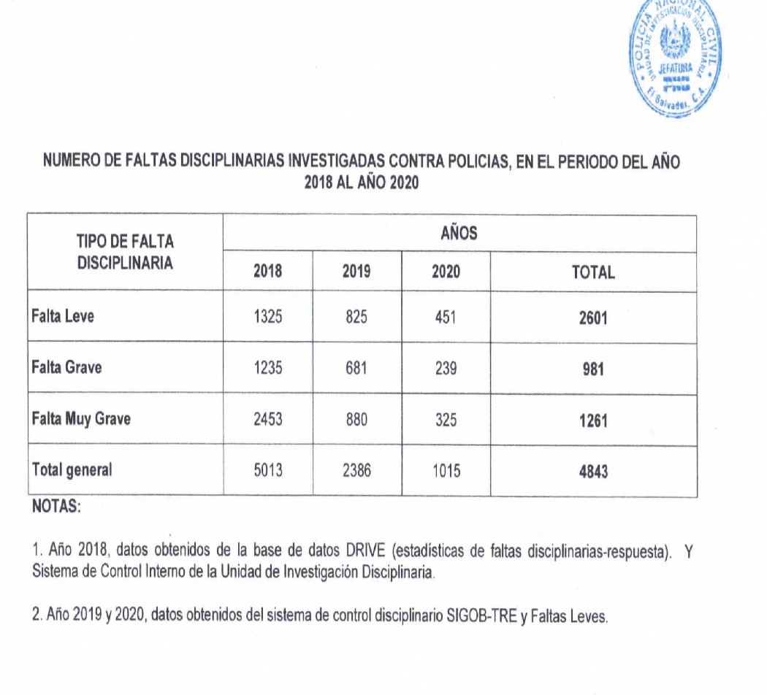
NÚMERO DE FALTAS DISCIPLINARIAS INVESTIGADAS CONTRA POLICIAS, EN EL PERÍODO DEL AÑO 2018 AL 2020

Tipo de falta | 2018 | 2019 | 2020
Falta leve | 1325 | 825 | 451
Falta grave | 1235 | 681 | 239
Falta muy grave | 2453 | 880 | 325
Total general | 5013 | 2386 | 1015

